상품제안서
[치약 칫솔세트] 이중 미세모 칫솔 + 치약 20g | 상품코드: F30524

 |  |  |  |  |  |  | 02-412-0044 | www.easy1.co.kr
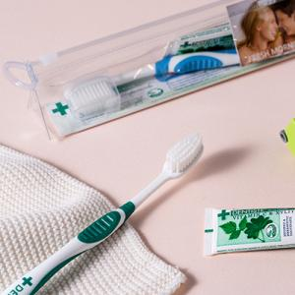

【상세/제작정보】

【인쇄/포장옵션】 | 스티커 / 포장불가능

【공급단가】 | 수량 | 100~ | 300~ | 500~ | 1,000~ | 3,000~
*VAT별도 | 단가 | 6,980원 | 6,720원 | 6,470원 | 6,210원 | 6,050원

【상품 URL】 | http://www.easy1.co.kr/src/goods_detail.php?gdno=30524

